Sheet1
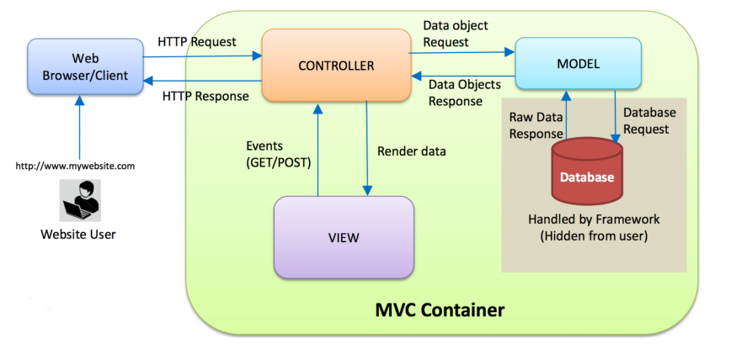
 | Đăng ký sản phẩm

View | create_product.jsp

 | hiển thị các thông tin để người dùng đăng ký

Controller
 | ProductServlet.java

 | nhận và gửi data qua lại ở phía người dùng và Model

Model

 | BO | tính toán tính lãi suất sản phẩm,…
 |  | registerProduct()
 | DAO
 |  | registerProduct()

 | Database

